選手登録票
連盟印
令和6年度 府中市サッカーリーグ選手登録票

フリガナ |  |  |  |  |  | 所属 | ユニフォーム色
チーム名 |  |  |  |  |  |  |  | シャツ | パンツ | ソックス
 |  |  |  |  |  |  | 正
 |  |  |  |  |  |  | 副
代表者 | フリガナ |  |  |  |  |  | 連絡先
 | 氏名 |  |  |  |  |  | 携帯TEL

登録番号 | 選手氏名 | 生年月日 （西暦） | 年齢 | 資格 | 住所 |  |  | 勤務先（在学先）
1
2
3
4
5
6
7
8
9
10
11
12
13
14
15
16
17
18
19
20
21
22
23
24
25
26
27
28
29
30
31
32
33
34
35
36
37
38
39
40

 | ●記載内容の変更について、修正版と共に変更申告書を添えてメールで申請して下さい。
 | ●選手登録票は、リーグ事務局の承認印日付当日より有効とします。

審判登録情報
令和6年度 審判登録票
※各チーム３名以上の審判員（有資格者）を登録して下さい。
※登録者については、審判証を貼り付けて提出して下さい。
No. | 登録情報 |  |  |  |  | 審判登録証の貼付け
参考 | 2023年度更新 新規取得状況 | 更新または新規取得済 | →更新または新規取得済の場合 | 審判登録番号 | R********* | 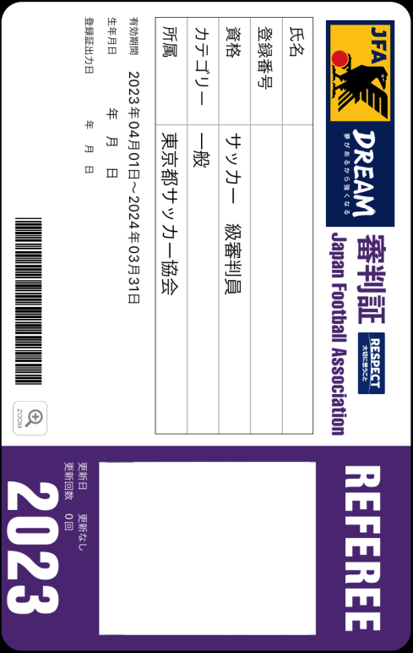
 |  |  |  | 有効期限 | 2025-03-31
 |  |  | →新規取得予定の場合 | 受講予定日 不明な場合記入不要
 | 氏名 | 府中 太郎
1 | 2023年度更新 新規取得状況 | 選択して下さい | →更新または新規取得済の場合 | 審判登録番号
 |  |  |  | 有効期限
 |  |  | →新規取得予定の場合 | 受講予定日 不明な場合記入不要
 | 氏名
2 | 2023年度更新 新規取得状況 | 選択して下さい | →更新または新規取得済の場合 | 審判登録番号
 |  |  |  | 有効期限
 |  |  | →新規取得予定の場合 | 受講予定日 不明な場合記入不要
 | 氏名
3 | 2023年度更新 新規取得状況 | 選択して下さい | →更新または新規取得済の場合 | 審判登録番号
 |  |  |  | 有効期限
 |  |  | →新規取得予定の場合 | 受講予定日 不明な場合記入不要
 | 氏名
4 | 2023年度更新 新規取得状況 | 選択して下さい | →更新または新規取得済の場合 | 審判登録番号
 |  |  |  | 有効期限
 |  |  | →新規取得予定の場合 | 受講予定日 不明な場合記入不要
 | 氏名
5 | 2023年度更新 新規取得状況 | 選択して下さい | →更新または新規取得済の場合 | 審判登録番号
 |  |  |  | 有効期限
 |  |  | →新規取得予定の場合 | 受講予定日 不明な場合記入不要
 | 氏名
6 | 2023年度更新 新規取得状況 | 選択して下さい | →更新または新規取得済の場合 | 審判登録番号
 |  |  |  | 有効期限
 |  |  | →新規取得予定の場合 | 受講予定日 不明な場合記入不要
 | 氏名
7 | 2023年度更新 新規取得状況 | 選択して下さい | →更新または新規取得済の場合 | 審判登録番号
 |  |  |  | 有効期限
 |  |  | →新規取得予定の場合 | 受講予定日 不明な場合記入不要
 | 氏名
8 | 2023年度更新 新規取得状況 | 選択して下さい | →更新または新規取得済の場合 | 審判登録番号
 |  |  |  | 有効期限
 |  |  | →新規取得予定の場合 | 受講予定日 不明な場合記入不要
 | 氏名
9 | 2023年度更新 新規取得状況 | 選択して下さい | →更新または新規取得済の場合 | 審判登録番号
 |  |  |  | 有効期限
 |  |  | →新規取得予定の場合 | 受講予定日 不明な場合記入不要
 | 氏名
10 | 2023年度更新 新規取得状況 | 選択して下さい | →更新または新規取得済の場合 | 審判登録番号
 |  |  |  | 有効期限
 |  |  | →新規取得予定の場合 | 受講予定日 不明な場合記入不要
 | 氏名

